Sheet2
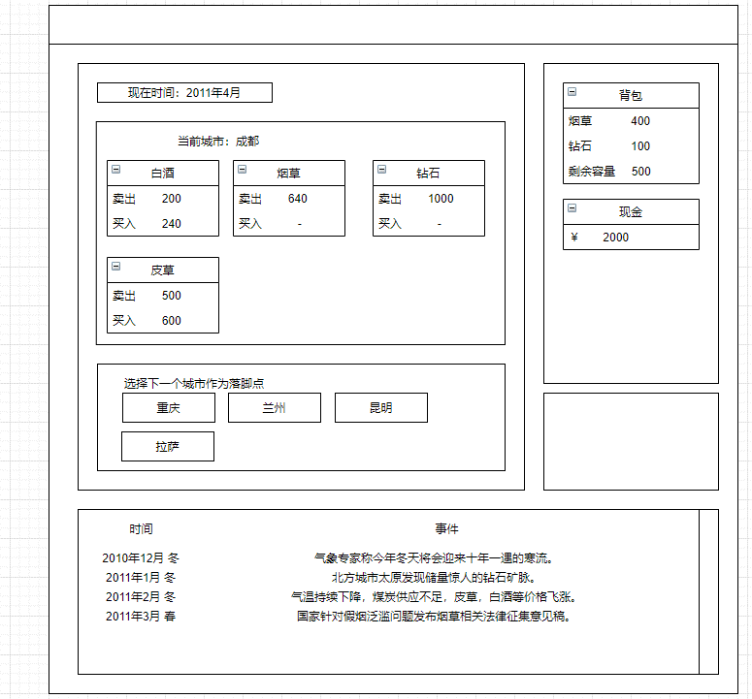
游戏背景 | 玄幻 | 目标
 |  | 主线 | 挣钱→类似境界的养成？（不需要在游戏体现，就说突破到XXX需要XXX资源，高境界可以接触更高级的商品，加杠杆）
系统 | 回合行动 | 支线 | 【委托】找亲戚、找岳父；要凑路费；要拜师（发奖励）
 | 个人属性（基础设定） |  | 【声望】势力、城市影响力——新闻系统
 | 境界升级 |  | 【伴侣】NPC好感度，影响随机事件、议价能力
 | 资质迭代 |  | 【打野】随机地形中的怪物，影响货物和金钱，限制玩家的跑商阶段
 | 物品买卖 |  | 【奇遇】
 | 税收系统 |  | 【阵营】影响委托。城市也分阵营。跨阵营跑商受益高，但是风险很大
 | 新闻系统
 | NPC与事件互动
 | 世界城市
 | 随机地形生成与奇遇 | 节点 | 类似侠客风云传 每达成一个事件可能就是一个结局，最后主线完成后统计完成了什么结局
 |  |  | 那就是中间要有主角死亡事件/或者是大阶段非随机剧情：比如怪物攻城、灵气枯竭、域外天魔啥的
 |  |  | 【故事轮回】 或者是每一次轮回，资质迭代。资质的提升需要①人生成就点（事件、结局）②跑商程度（赚了多少） 但是这样就限制我们第一次轮回无法让玩家到达很远的地方，对 | 触发迭代奖励前提：达成某种结局 | 迭代触发
 |  |  |  | 有伴侣/有主动功法 | 寿命 抢劫 瘟疫 暗杀 圆寂（可以在第一次玩家到达某个节点给？）

 |  | 城市的主要功能 | 城主：行政官
 |  |  | 期货市场
 |  |  | NPC——那NPC还要分好几类/几种功能NPC
 |  |  | 事件
 |  |  | 修炼场所与功法（提升境界/属性）
 |  |  | 府邸洞天
 |  |  | 钱庄 （暂定——钱币:灵石 可以抗风险，但是就兑换成对应凭证，就和钱庄信用挂钩了。但是这个系统比较恶心玩家）
 |  |  | 镖局

